Hoja 1
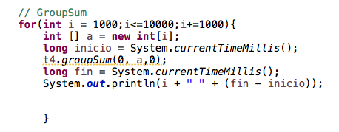
Fibonacci
n | Tiempo
30 | 5
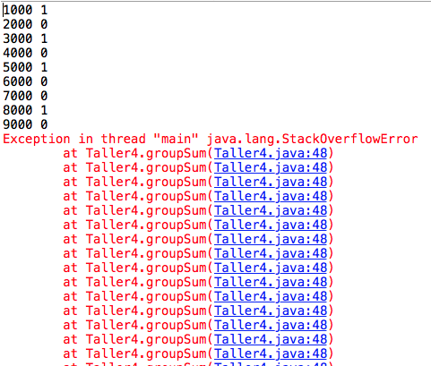
31 | 5
32 | 9
33 | 15
34 | 24
35 | 40
36 | 65
37 | 130
38 | 191
39 | 260
40 | 421
41 | 700
42 | 1140
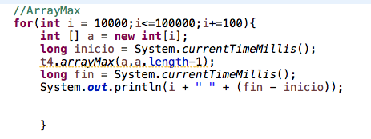
43 | 1815
44 | 2956
45 | 4774
46 | 7740
47 | 12552
48 | 20243
49 | 32747
50 | 52884
Fibonacci:Tiempo frente a N

